FICHA TECNICA
FOTO MUESTRA |  | DESCRIPCIÓN
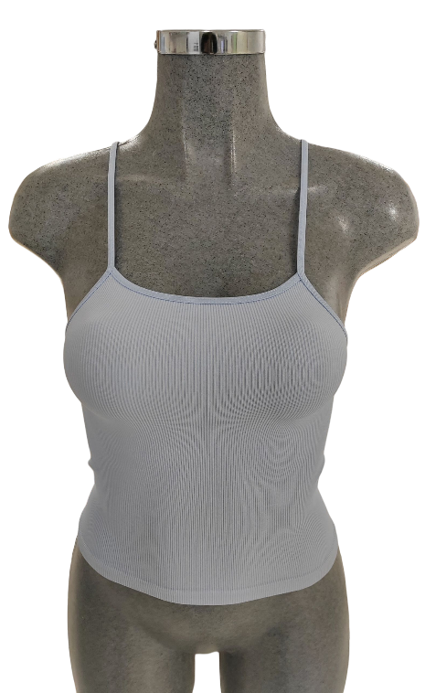
 |  | CAMISETA TIRANTE

 |  | TALLA: | CH |  |  | M |  |  | G

 |  | PIEZA: | CAMISETA

 |  | CÓDIGOS: | CCP775-31 |  |  | CCP775-38U |  |  | CCP775-40U

 |  | PESO+10%: | 99.0 |  | grs | 110.0 |  | grs | 126.5 |  | grs

 |  | TIEMPO: | 0:04:49 |  | min | 0:03:27 |  | min | 0:03:37 |  | min

ENHEBRADO

TIPO DE MAQUINA |  |  | CIXING |  |  | TOP2V |  |  | TOP2V

% | MATERIAL |  | G.HILO | SIS. |  | G.HILO | SIS. |  | G.HILO | SIS.

40% | LICRA MIAMI |  | #2 | TODOS |  | #2 | TODOS |  | #2 | TODOS
 | 20/40/24
60% | NYLON |  | #5 | TODOS |  | #6 | TODOS |  | #6 | TODOS
 | 70/68

